Params & Args
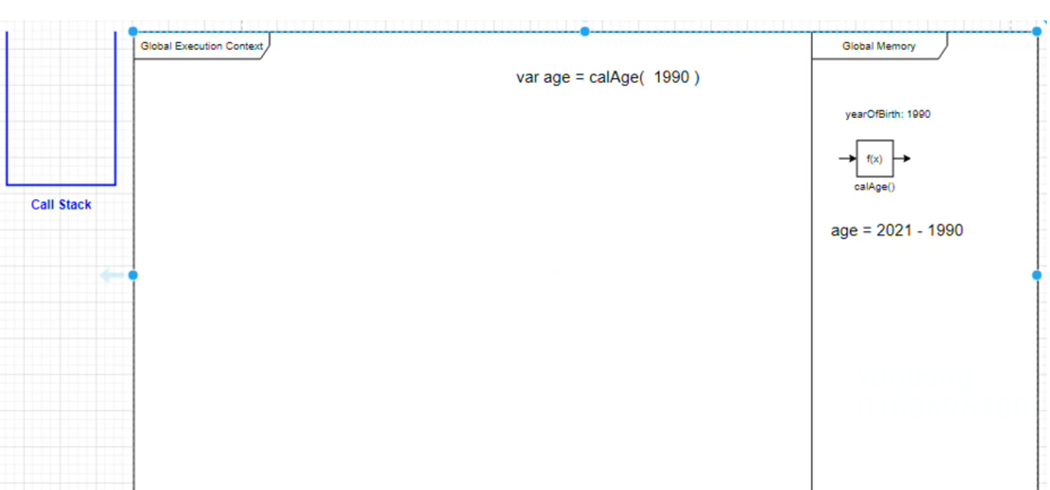
 | Function parameters là những tham số (variables) được đặt tên và liệt kê trong phần khai báo (định nghĩa) của một hàm
 | Function arguments là những đối số đã được xác định giá trị được truyền vào hàm tại thời điểm thực thi hàm đó.

構成
 | javascript_advance
 |  | 01_js_to_know
 |  |  | 01_Creation_Phase
 |  |  |  | hoisting.js
 |  |  |  | index.html
 |  |  | 02_Temporal_Dead_Zone
 |  |  |  | index.html
 |  |  |  | main.js
 |  |  |  | tdz.js
 |  |  | 03_Scope_Chain
 |  |  |  | challenge_02.js
 |  |  |  | index.html
 |  |  |  | scope_chain.js
 |  |  | 04_Parameters_Arguments
 |  |  |  | index.html
 |  |  |  | main.js

javascript_advance/01_js_to_know/04_Parameters_Arguments/index.html
 | <!DOCTYPE html> <html lang="en"> <head> <meta charset="UTF-8"> <meta http-equiv="X-UA-Compatible" content="IE=edge"> <meta name="viewport" content="width=device-width, initial-scale=1.0"> <title>Parameters & Arguments</title> </head> <body> <h1>Parameters & Arguments</h1> </body> <script src="main.js"></script> </html>

javascript_advance/01_js_to_know/04_Parameters_Arguments/main.js
 | var yearOfBirth = 1990;

 | function calAge(year) { |  |  |  | → | year: là parameters
 | return 2021 - year;
 | }

 | var age = calAge(yearOfBirth); |  |  |  | → | yearOfBirth: là arguments

 | Global
 |  | Giai đoạn khởi tạo:
 |  |  | yearOfBirth: undefined
 |  |  | f(x): calAge()
 |  |  | age: undefined
 |  | Giai đoạn thực thi:
 |  |  | yearOfBirth: 1990
 |  |  | Trong quá trình thực thi thì trong Call Stack của mình sẽ lưu lại trạng thái thực thi(đang chạy đến dòng x)
 |  |  | Chạy đến dòng thực hiện phép gán. Ở dòng thực hiện phép gán này thì phải thực hiện gọi hàm và truyền tham số là yearOfBirth vào
 |  |  |  | var age = calAge(yearOfBirth);
 |  |  | Ở giai đoạn thực thi này Javácript đánh giá được giá trị mình truyền vào hàm bằng cách đọc ở trong bộ nhớ được giá trị là 1990(tại thời điểm thực thi) nên giá trị 1990 này đóng vai trò là argument. Khi gọi hàm calAge thì
 |  |  | sẽ mở thêm 1 ngữ cảnh thực thi mới Execution Context

 |  | Execution Context
 |  |  | Giai đoạn khởi tạo:
 |  |  |  | Ngoài những đoạn code mình khai báo biến và khai báo hàm thì cũng sẽ lưu year(parameter) vào, giá trị thực tế đang được truyền có giá trị là 1990
 |  |  |  | year: 1990 -> sẽ là biến local của Execution Context của hàm calAge()
 |  |  | Giai đoạn thực thi:
 |  |  |  | Lưu lại trạng thái thực thi vào trong Call Stack
 |  |  |  | Sau khi thực thi xong sẽ return về gía trị và giá trị trả về đó được hứng vào trong age trong Global Memory
 |  |  |  | Sau khi thực thi xong hàm calAge() sẽ thực hiện xoá Execution Context(của hàm calAge) và remove trạng thái thực thi của nó khỏi Call Stack

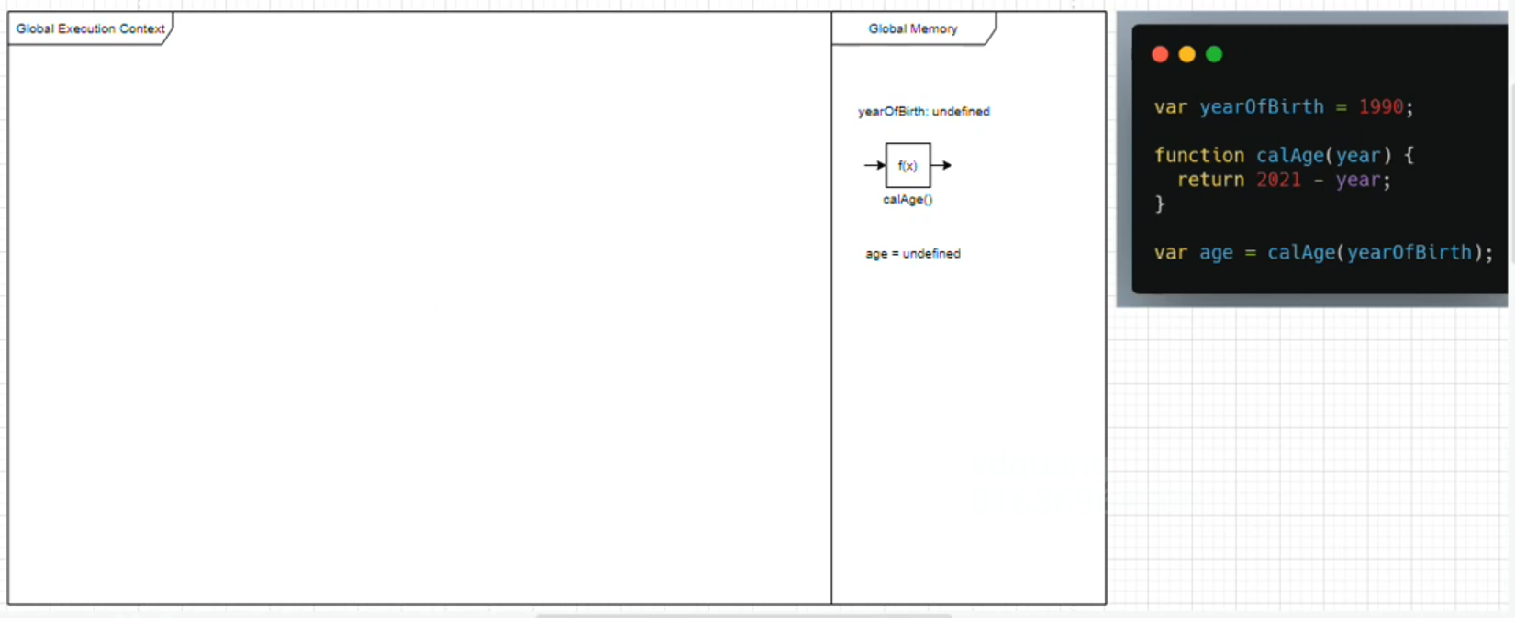

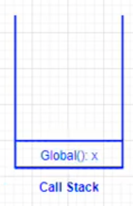

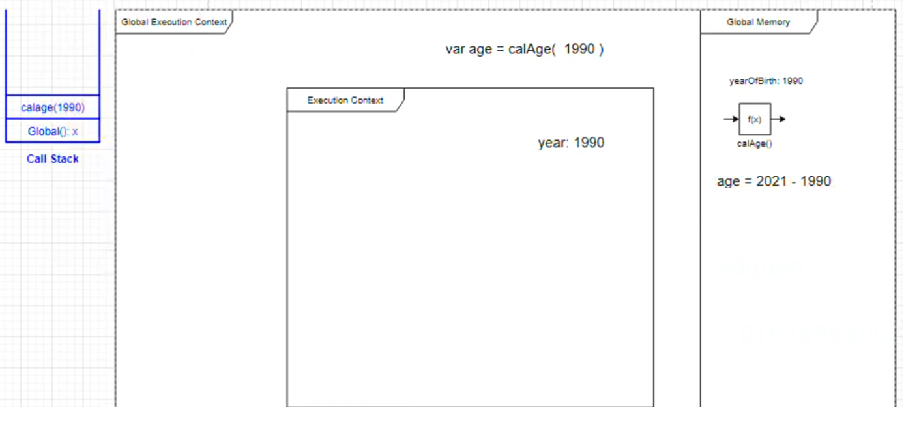

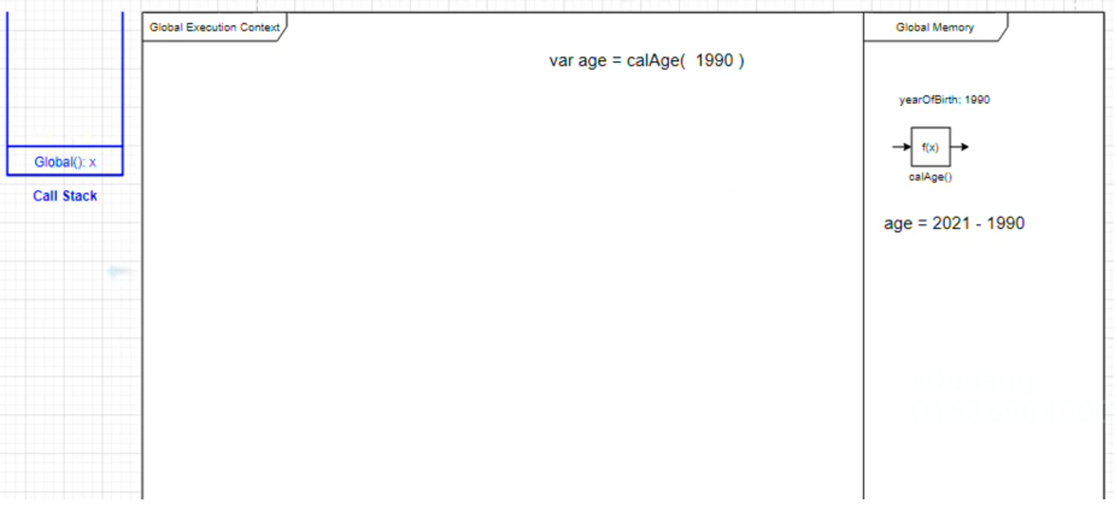

 | Sau khi kết thúc chương trình thì Gloal trong Call Stack cũng gọi xong và chương trình của mình nếu không tắt trình duyệt thì sẽ cứ tồn tạị mãi trạng thái như thế này, còn nếu tắt trình duyệt đi thì Global Execution Context, Global Memỏy cũng được
 | xoá đi

